PP2.
Formato PP.2. Árbol de Problemas

 |  |  |  |  | Unidad Responsable del Gasto: |  |  |  | Coordinación General de Servicios Municipales

 |  |  |  |  | Programa Presupuestario: |  |  |  | 7. Servicios Públicos Funcionales

 |  |  |  |  | Modalidad (clasificación específica del PP): |  |  |  | E.PRESTACIÓN DE SERVICIOS PÚBLICOS

Tercer Nivel |  |  |  |  |  |  | Servicios deficientes ofertados a la ciudadanía

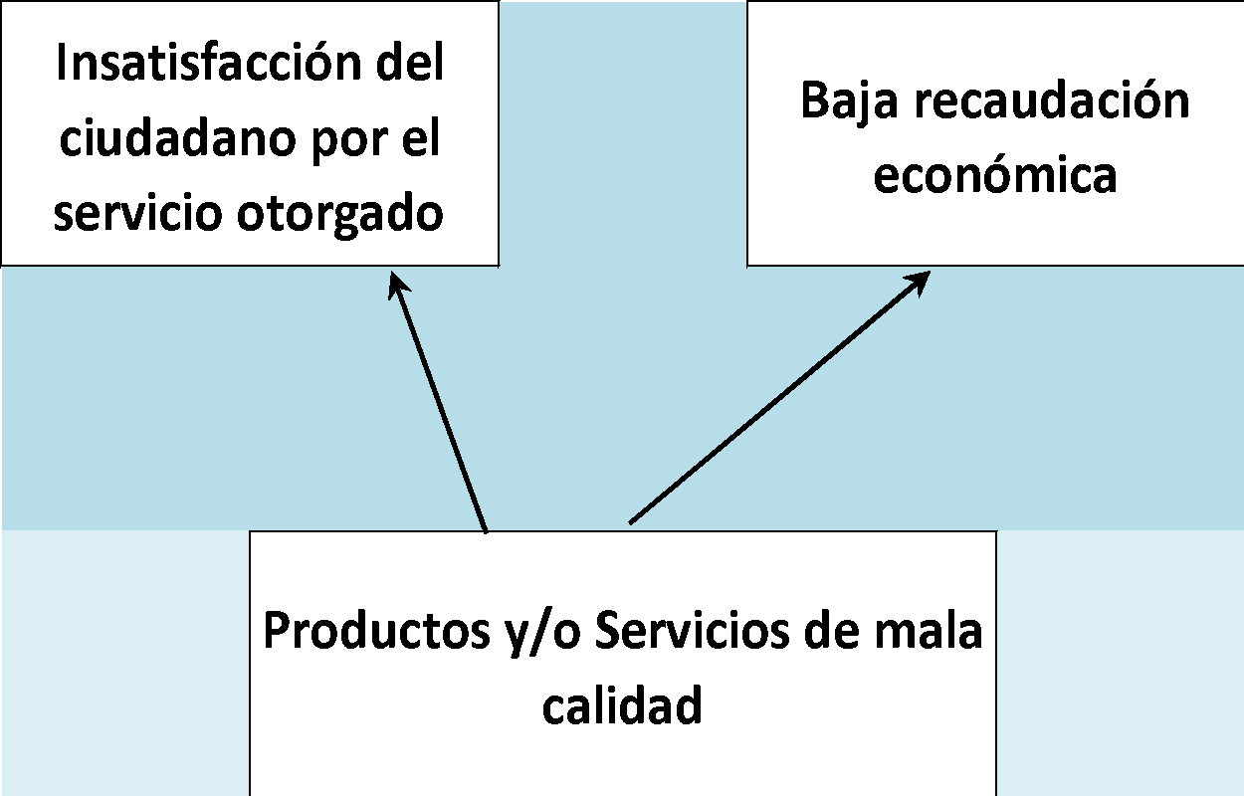
Efectos
Segundo Nivel | Insatisfacción del ciudadano por el servicio otorgado |  |  | Baja recaudación económica |  | Enfermedades a la ciudadanía y focoas rojos de infección |  | Contaminación del entorno |  | Retraso y lentitud de la operatividad |  | Aumento del gasto de insumos

Primer Nivel |  | Productos y/o Servicios de mala calidad |  |  |  | Impacto ambiental controlado y de salud |  |  |  | Desgaste de máquinaria y herramienta

 |  |  | Las personas usuarias de los cementerios y rastro del municipio reciben servicios ineficientes y de baja calidad
 |  |  |  |  | (Problema central elegido)

Primer Nivel |  | Infraestructura y mobiliario obsoletos, insuficientes y deteriorados |  |  |  |  | Áreas sin limpieza y mantenimiento |  |  |  | Aumento en la demanda de los servicios

Causas
Segundo Nivel | Falta de mantenimiento |  |  | Actos de vandalismo y saqueo |  | Falta de insumos y herramientas |  |  |  | Nuevas disposiciones sanitarias |  | Surgimiento de lugares irregulares
Tercer Nivel
 |  |  |  |  |  |  |  |  |  |  |  | Sin controles sanitarios | Altos costos para los usuarios

PP3.
Formato PP.3. Árbol de Objetivos

 |  | Unidad Responsable del Gasto: |  |  |  |  | Coordinación General de Servicios Municipales

 |  | Programa Presupuestario: |  |  |  |  | 7. Servicios Públicos Funcionales

 |  | CONAC (clasificación específica del PP): |  |  |  |  | E.PRESTACIÓN DE SERVICIOS PÚBLICOS

Tercer Nivel |  |  |  |  |  |  | Servicios otorgados con sanidad, eficiencia y calidad
Fines
Segundo Nivel | Satisfacción del ciudadano por el servicio otorgado |  |  | Mayor recaudación económica |  | Reducción del gasto en insumos |  | Reducción de la contaminación del entorno

Primer Nivel |  | Productos y/o servicios de buena calidad |  |  |  | Operatividad oportuna y ágil |  | Impacto ambiental positivo y control de riesgos sanitarios

 |  |  | Las personas usuarias de los cementerios y rastro del municipio reciben servicios eficientes y de calidad
 |  |  |  |  | (Situación deseada)

Primer Nivel |  | Infraestructura y mobiliario adecuados, suficientes y funcionales |  |  |  |  | Áreas con limpieza y mantenimiento constantes |  | Atención adecuada a la demanda de servicios
Medios
Segundo Nivel | Programas efectivos de mantenimiento |  |  | Prevención de actos de vandalismo y saqueo |  | Suministro suficiente de insumos y herramientas |  | Aplicación efectiva de nuevas disposiciones sanitarias |  | Regulación y control de lugares irregulares

Tercer Nivel |  |  |  |  |  |  |  |  |  | Supervisión sanitaria oportuna | Costos accesibles para los usuarios

